CALCULADORA
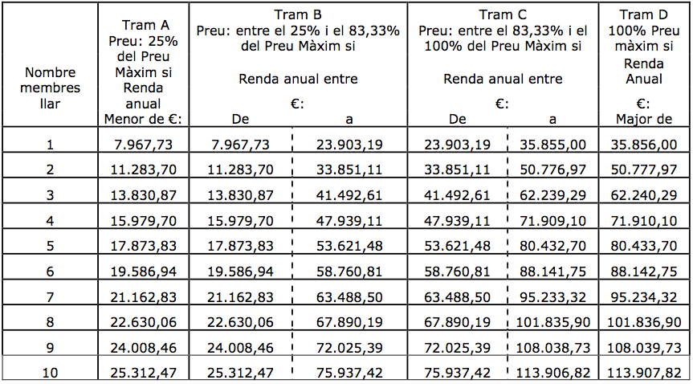
CALCULADORA DE QUOTES AMB TARIFACIÓ SOCIAL - L'ESCOLA D'ARTS EN VIU

Nivell de renda familiar | 0.00 €
Membres unitat familiar | Selecciona nº de membres
Programa formatiu | Tria programa formatiu
Tram | introdueix la renda familiar per determinar tram
% de quota a pagar | #DIV/0!
Quota de preu públic màxim | - €
QUOTA MENSUAL AMB TARIFACIÓ SOCIAL | FALSE

INSTRUCCIONS: | -Només escriure a les caselles en blanc/escollir de la llista de les caselles en blanc
 | -Nivell de renda familiar: La quantia dels ingressos s’obtindrà de la suma dels rendiments que figuren a la declaració de renda del darrer any fiscal declarat i de les pensions exemptes, de cadascun dels membres de la unitat familiar.
 | -Es consideren membres del nucli familiar: l’alumne/a, el pare i la mare, el/la tutor/a o persona encarregada de la guarda i custòdia i els germans menors de 25 anys que convisquin al mateix domicili en el moment de formalitzar la matrícula, o els germans majors d'edat quan es tracti de persones amb discapacitat. En el cas de divorci o separació dels pares no es considerarà membre computable qui no convisqui amb l'alumne/a. No obstant, tindrà la consideració de membre computable el nou cònjuge o persona unida per anàloga relació i, per tant, s'inclouran les seves rendes en el còmput de la renda familiar. No es consideraran membres de la unitat familiar els avis o altres parents, tot i que convisquin al domicili de l'alumne/a.
 | -Triar de la llista el nombre de persones que conviuen en la unitat familiar
 | -Tria de la llista el teu programa formatiu

TAULA DELS LÍMITS DE RENDA FAMILIAR SEGONS ELS NOMBRES DE MEMBRES DE LA UNITAT FAMILIAR.

